Sheet9
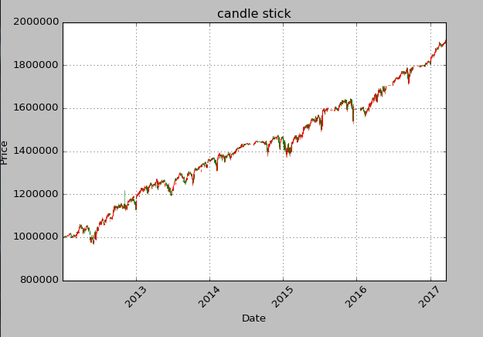
 | Ticker | Size | Price | RealizedPnL | COST | Date
54 | UXF2016 | 5.12 | 28.30 | -46,490.63 | 19.22 | 201601
23 | UXZ2014 | 5.99 | 22.30 | -36,843.21 | 16.15 | 201412
20 | UXU2015 | 5.78 | 22.40 | -31,057.60 | 17.03 | 201509
56 | UXG2016 | 5.21 | 24.05 | -27,478.94 | 18.78 | 201602 |  | 17.63
43 | UXV2014 | 6.43 | 18.10 | -19,945.56 | 15.00 | 201410 |  | <17 亏钱可能性超过4成
48 | UXX2015 | 6.04 | 18.65 | -11,618.21 | 16.73 | 201511
2 | UXF2015 | 4.98 | 20.60 | -8,468.83 | 18.90 | 201501
32 | UXZ2015 | 4.91 | 19.90 | -3,067.38 | 19.28 | 201512
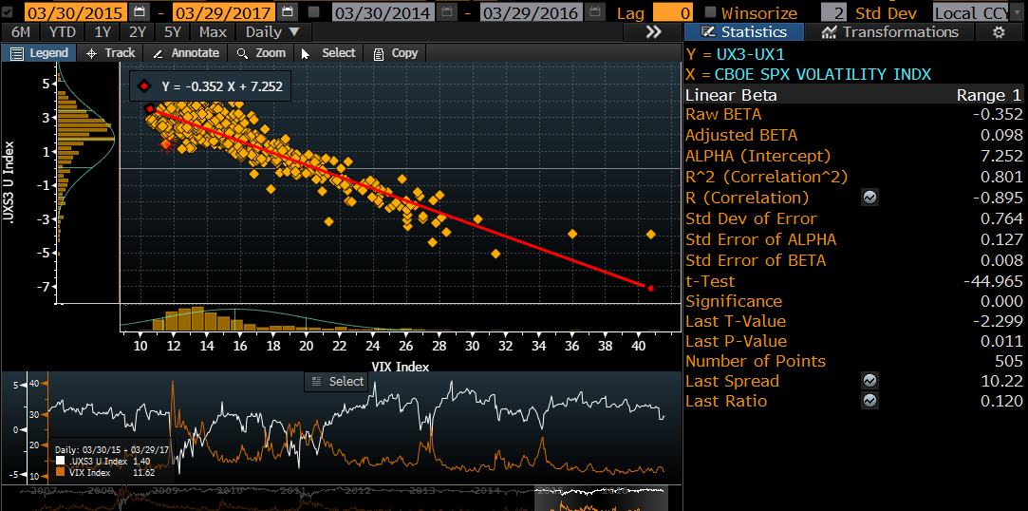
55 | UXM2016 | 4.80 | 19.90 | -359.85 | 19.83 | 201606
40 | UXM2013 | 4.69 | 17.55 | -234.42 | 17.50 | 201306
22 | UXJ2014 | 5.60 | 15.90 | 1,959.11 | 16.25 | 201404
18 | UXV2015 | 6.29 | 15.50 | 3,617.57 | 16.08 | 201510
10 | UXX2014 | 6.39 | 14.55 | 4,151.80 | 15.20 | 201411
25 | UXG2015 | 5.70 | 16.10 | 4,562.41 | 16.90 | 201502
5 | UXH2014 | 5.22 | 16.00 | 4,700.80 | 16.90 | 201403
1 | UXK2012 | 2.46 | 24.40 | 7,022.68 | 27.25 | 201205
11 | UXU2014 | 6.12 | 14.25 | 7,656.08 | 15.50 | 201409
44 | UXQ2013 | 4.71 | 16.10 | 7,777.53 | 17.75 | 201308
0 | UXK2013 | 4.82 | 15.30 | 8,429.32 | 17.05 | 201305
50 | UXN2013 | 4.78 | 15.60 | 9,075.16 | 17.50 | 201307
14 | UXJ2013 | 4.30 | 16.45 | 9,467.55 | 18.65 | 201304
53 | UXH2016 | 5.13 | 17.00 | 9,870.66 | 18.93 | 201603
13 | UXM2012 | 2.85 | 20.45 | 10,540.10 | 24.15 | 201206
15 | UXH2015 | 4.94 | 16.05 | 11,121.30 | 18.30 | 201503
12 | UXG2014 | 4.93 | 15.40 | 12,328.29 | 17.90 | 201402
34 | UXQ2015 | 5.93 | 14.45 | 12,462.16 | 16.55 | 201508
31 | UXV2013 | 4.57 | 15.55 | 13,238.61 | 18.45 | 201310
3 | UXZ2013 | 5.02 | 14.50 | 13,297.90 | 17.15 | 201312
30 | UXZ2012 | 3.66 | 17.10 | 13,554.12 | 20.80 | 201212
58 | UXK2014 | 5.41 | 14.10 | 15,139.41 | 16.90 | 201405
41 | UXM2015 | 5.29 | 14.85 | 15,461.12 | 17.77 | 201506
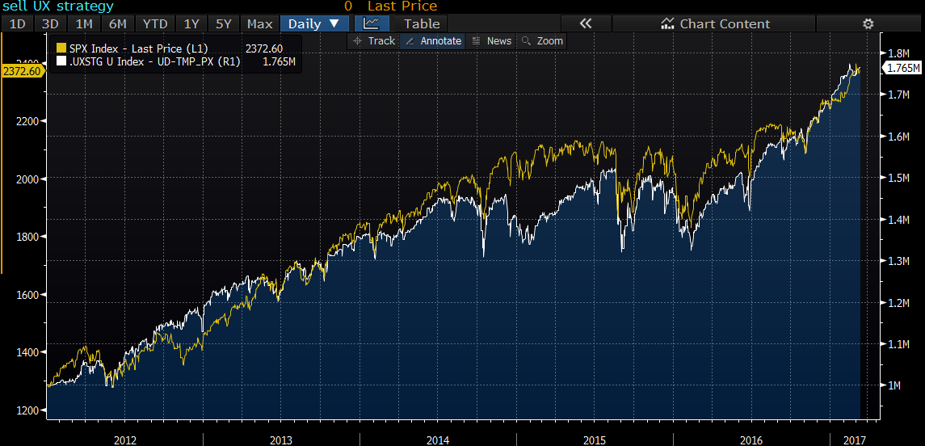
38 | UXQ2014 | 5.76 | 13.50 | 15,545.82 | 16.20 | 201408
51 | UXJ2012 | 2.48 | 20.55 | 15,642.46 | 26.85 | 201204
57 | UXN2012 | 2.81 | 18.65 | 17,285.96 | 24.80 | 201207
26 | UXF2013 | 3.84 | 15.50 | 17,475.66 | 20.05 | 201301
19 | UXV2016 | 5.56 | 15.20 | 18,196.18 | 18.47 | 201610
27 | UXX2013 | 4.73 | 14.15 | 18,225.21 | 18.00 | 201311
17 | UXF2014 | 4.69 | 13.85 | 19,714.69 | 18.05 | 201401
36 | UXU2013 | 4.20 | 14.70 | 20,370.76 | 19.55 | 201309
47 | UXH2013 | 4.04 | 14.50 | 20,600.38 | 19.60 | 201303
33 | UXQ2012 | 2.52 | 19.00 | 20,696.99 | 27.20 | 201208
6 | UXG2013 | 3.87 | 14.75 | 20,892.04 | 20.15 | 201302
7 | UXV2012 | 3.13 | 16.45 | 21,288.69 | 23.25 | 201210
39 | UXX2016 | 5.94 | 13.85 | 22,702.73 | 17.67 | 201611
9 | UXX2012 | 3.10 | 16.45 | 22,809.32 | 23.80 | 201211
24 | UXN2014 | 5.30 | 12.70 | 23,336.52 | 17.10 | 201407
8 | UXN2015 | 5.55 | 12.95 | 24,266.72 | 17.33 | 201507 |  | >20
45 | UXM2014 | 5.18 | 12.70 | 24,365.87 | 17.40 | 201406 | 20.36 | 稳赚
21 | UXU2012 | 2.75 | 16.05 | 26,253.43 | 25.60 | 201209
29 | UXU2016 | 4.56 | 15.30 | 26,778.06 | 21.17 | 201609
4 | UXJ2015 | 4.67 | 13.25 | 28,345.79 | 19.32 | 201504
49 | UXK2015 | 4.86 | 13.11 | 28,526.81 | 18.97 | 201505
52 | UXK2016 | 3.92 | 15.60 | 29,288.67 | 23.07 | 201605
37 | UXQ2016 | 4.94 | 12.65 | 35,726.68 | 19.88 | 201608
46 | UXN2016 | 5.23 | 11.80 | 36,486.61 | 18.77 | 201607 |  | no criteria
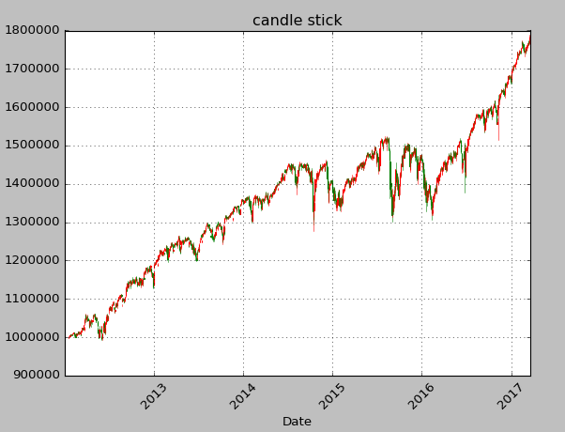
35 | UXF2017 | 5.86 | 11.86 | 36,727.14 | 18.12 | 201701
42 | UXZ2016 | 5.76 | 11.45 | 38,453.02 | 18.12 | 201612
16 | UXG2017 | 6.11 | 11.50 | 38,664.77 | 17.82 | 201702
28 | UXJ2016 | 3.89 | 12.66 | 42,463.53 | 23.58 | 201604 | 19.88

 |  |  |  |  |  |  |  | UX3 > 17 | anyday
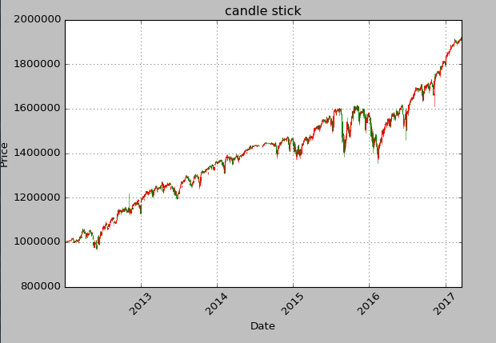

 |  |  |  |  |  |  |  | UX > 20 | anyday
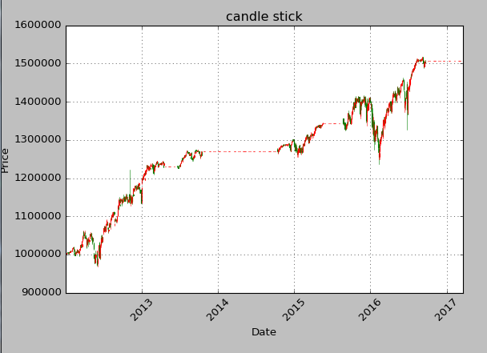

 |  |  |  |  |  |  |  | 去掉event
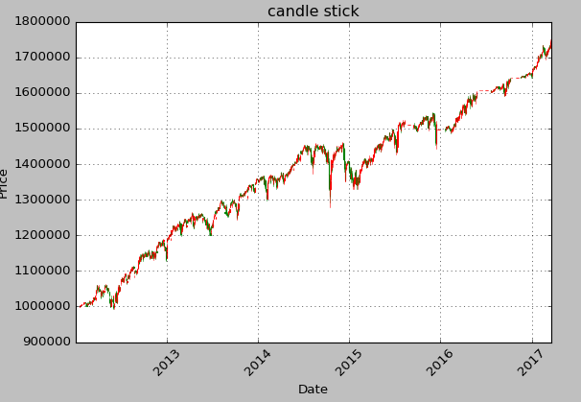

 |  |  |  |  |  |  |  | 合并17和event

